画面イメージ
詳細設計書 | 画面名称 | B0502_研修詳細画面 | システムID | 改訂日 | 2020-09-23
 | 機能名称 |  | システム名称 | 改訂者 | 楊卿赫

画面イメージ

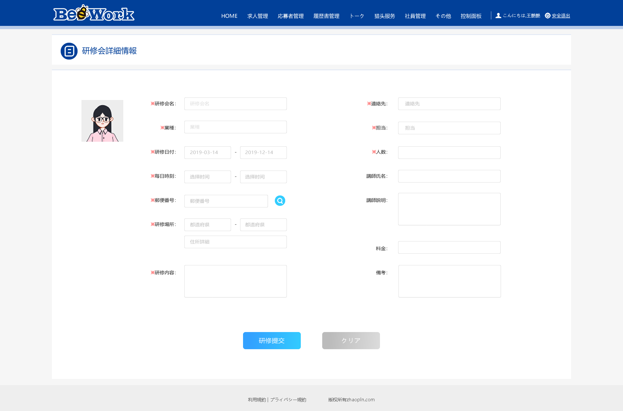

＊研修期間：
＊研修時間：
研修写真：

